page 1
Armado de
computadoras
 

Consigna
Detalles
Especiﬁcaciones
Entrega
de
equipos
1. 2. 3. 4.
Índice

Armado de computadoras
Armado de computadoras
1
Consigna

  
Consigna
En base a lo aprendido de toda la estructura de computadoras, vamos proceder a armar diferentes en base a necesidades de uso determinadas y compatibilidades diferentes componentes. Vamos a armar 9 computadoras de gamas diferentes (gama alta, media en donde habrá que determinar los componentes compatibles a cada

Armado de computadoras
Armado de computadoras
2
Detalles

 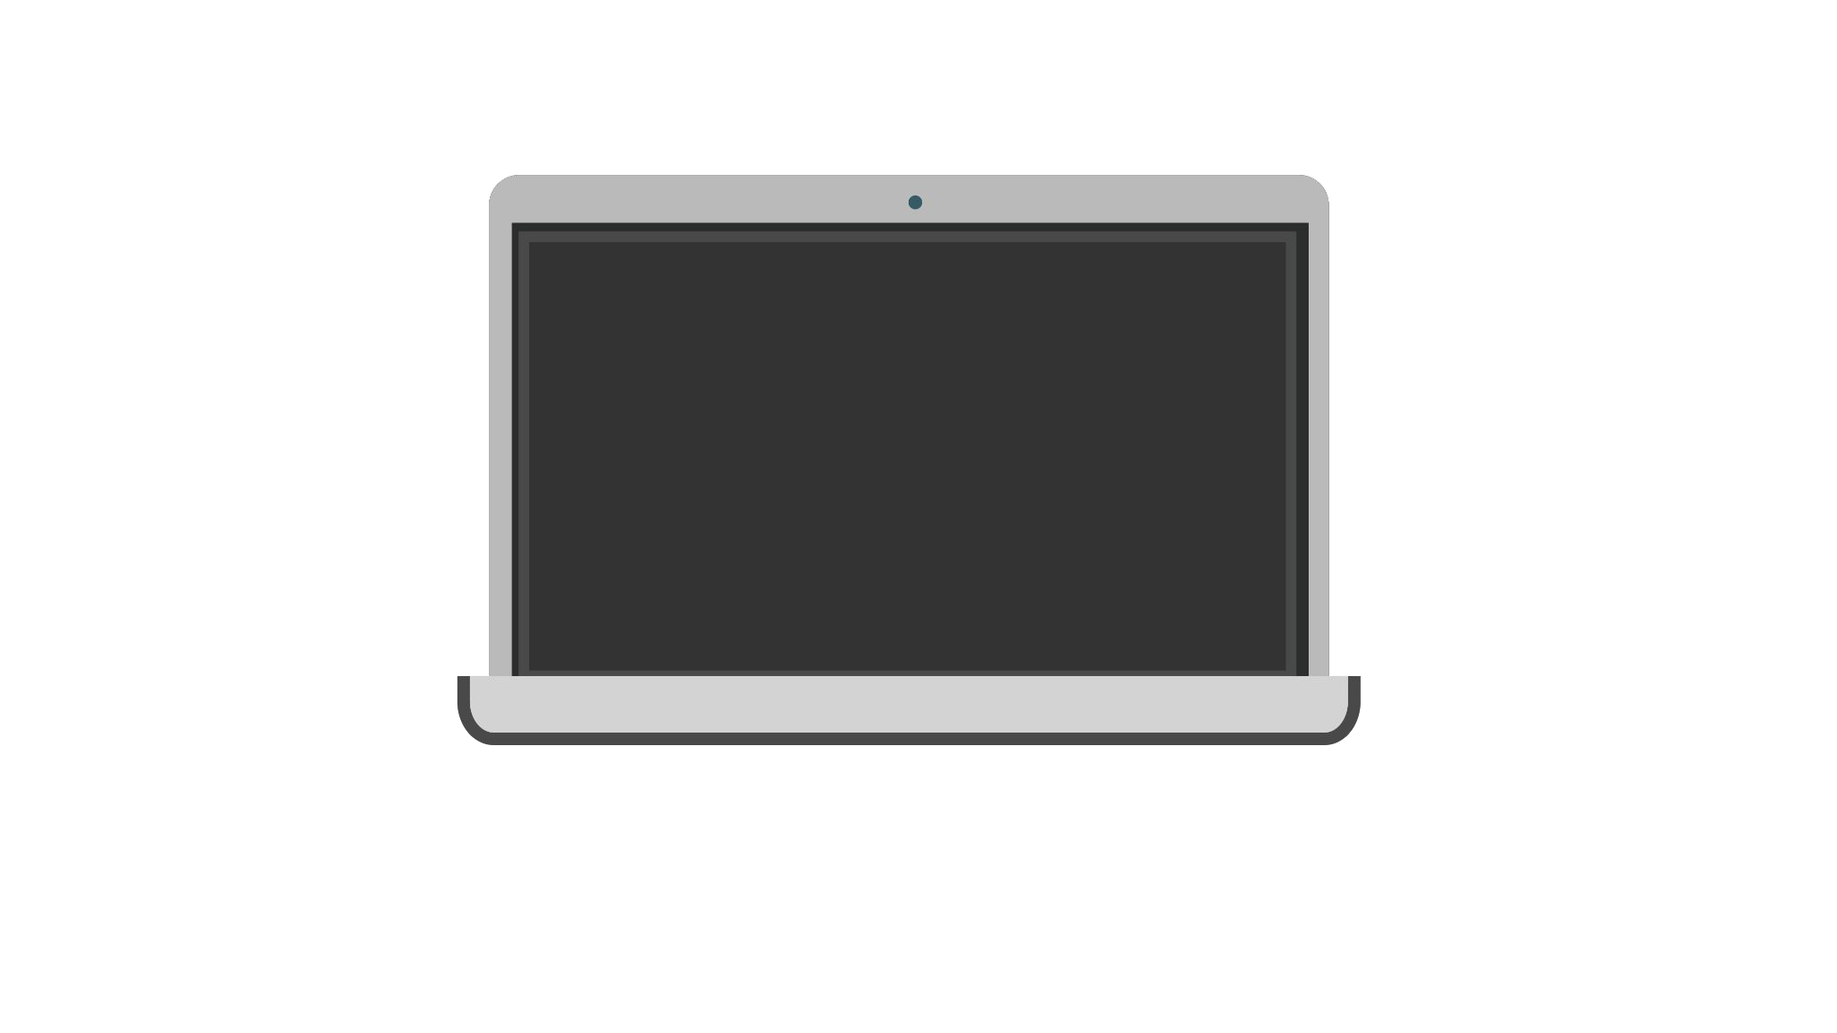
Detalles de armado
Para el armado vamos a tener un cuadro de especiﬁcaciones donde tendremos separado. ● Procesador ● Placa madre ● Memoria primaria ● Memoria secundaria ● GPU (si es que fuera necesario) |  |  |  |  |  |  |  | Deberemos armar computadoras por gama, donde cada una de estas serán o compatibles con Intel o AMD. El tercer ordenador debe ser armado a libre criterio del

Armado de computadoras

Detalles
¿Por qué esta actividad?¿Sirve este ejercicio de armar computadoras? A la hora de trabajar en un ambiente laboral, las computadoras son una parte esencial del trabajo día a día, por lo cual la habilidad de poder armar una a base de ciertas especiﬁcaciones es una habilidad necesaria para el profesional de IT. |  |  |  |  |  |  |  |  | Recordemos que para los diferentes componentes existen ciertas características como los sockets, frecuencia y conectores, los cuales hay que tener en cuenta para la compatibilidad.

Armado de computadoras
Armado de computadoras
3
Especificaciones
de
equipos

Gama baja

Los equipos considerados de gama baja generalmente son utilizados por personas que necesitan pocos requisitos. Podríamos poner el ejemplo de una persona que trabaje en una oﬁcina con planillas de oﬁmática (Excel, Word, etc.) generalmente no necesitan GPU.

Armado de computadoras
Gama
baja
-
Intel

 | Procesador |  |  |  |  | Core i3 7100
 | Placa madre
 | Memoria principal
 | Memoria secundaria

Armado de computadoras
Gama
baja
-
AMD

 | Procesador |  |  |  | Ryzen 3 2200g
 | Placa madre
 | Memoria ram
 | Memoria secundaria

Armado de computadoras
Gama
baja
Esta computadora debe ser armada a libre criterio del estudiante.

 |  |  | Procesador
 |  |  | Placa madre
 |  |  | Memoria principal
 |  |  | Memoria secundaria

Armado de computadoras

Gama media
Los equipos considerados de gama media son utilizados por personas con requisitos más exigentes que gama baja. Podríamos poner el ejemplo que se trabaje en desarrollo con herramientas (VS code, Mysql, etc.) o también para gaming con exigencias pueden llevar GPU.

Armado de computadoras
Gama media
-
Intel

 | Placa madre
 | Memoria principal
 | Memoria secundaria
 | GPU |  |  |  |  | GeForce GT 1030 2GD4 LP OC
Procesador

Armado de computadoras
Gama
media
-
AMD

 | Procesador
 | Placa madre |  |  | A320M Asrock
 | Memoria principal
 | Memoria secundaria
 | GPU

Armado de computadoras
Gama
media
Esta computadora debe ser armada a libre criterio del estudiante.

 |  | Procesador
 |  | Placa madre
 |  | Memoria principal
 |  | Memoria secundaria
 |  | GPU

Armado de computadoras
Gama alta
Los equipos considerados de alta son aquellos que requieren mejores prestaciones del Son utilizados para tareas que requieren mucho como minería de datos, big gaming, entre otras. utilizan GPU.

Armado de computadoras
Gama
alta
-
Intel

 | Procesador |  |  |  |  | Core i7-10700
 | Placa Madre
 | Memoria principal
 | Memoria secundaria
 | GPU

Armado de computadoras
Gama
alta
-
AMD

 | Procesador |  |  | Amd Ryzen 7 380 |  |  | xt
 | Placa Madre
 | Memoria principal
 | Memoria secundaria
 | GPU

Armado de computadoras
Gama
alta
Esta computadora debe ser armada a libre criterio del estudiante.

 |  | Procesador
 |  | Placa Madre
 |  | Memoria principal
 |  | Memoria secundaria
 |  | GPU

Armado de computadoras
Armado de computadoras
4
Entrega

Entrega
Cada estudiante debe subir a su
del viajero un archivo del formato que
preﬁera (.pdf, .doc, .xls) con el detalle
los diferentes equipos que armó.
  

Armado de computadoras

